入力方法
NARA MASTERS SWIM MEET

エントリーデータの入力方法

シート下部の『①大会申込書』『②個人種目』『③団体種目』『④役員申請書』にそれぞれ入力。

①大会申込書

 | チーム名 |  |  |  |  | 日本マスターズ水泳協会登録 チーム名
 | チーム略称名 |  |  |  |  | 日本マスターズ水泳協会登録 略称名
 | チームID |  |  |  |  | 日本マスターズ水泳協会登録 チームＩＤ番号
 | チーム責任者名 |  |  |  |  | 日本マスターズ水泳協会登録 責任者名
 | 大会当日の チーム責任者名 |  |  |  |  | 大会当日に会場に居てチームの世話をする責任者名

● | 『申込責任者』～『メールアドレス』については、それぞれ入力をお願いいたします。

● | 【参加申込内訳一覧表】 |  |  |  |  |  | 『②個人種目』『③団体種目』を入力した際、自動で集計いたします。
 |  |  |  |  |  |  | 全てを入力後、ご確認ください。

● | 【申込金一覧表】 |  |  |  |  |  | 『個人種目』『団体種目』につきましては、『②個人種目』『③団体種目』を
 |  |  |  |  |  |  | 入力した際、自動で集計いたします。
 |  |  |  |  |  |  | 『プログラム』『弁当』の部数・個数を数値のみ入力ください。

● | 【振込先】

 |  | 〒634-0135 奈良県高市郡明日香村大字檜前500-5 奈良県水泳連盟 藤本 知

 |  | 南都銀行 白橿出張所（店番５１５） 普通預金口座番号： ００７１９７０
 |  | 口座名 「 藤本 知 」

 |  | ※振込者名義は、『チーム名』でお願いいたします。

②個人種目

 | 登録番号 |  |  |  | 日本マスターズ水泳協会 個人登録番号（半角英数8文字）
 | 氏名 姓 |  |  |  | 全角で入力をお願いします。
 | 氏名 名
 | フリガナ 姓
 | フリガナ 名
 | 性別 |  |  |  | プルダウンリストより『男』『女』を選択してください。
 | 生年月日 |  |  |  | 『西暦 / 月 / 日』形式で入力をお願いします。
 | 暦年齢 |  |  |  | 入力の必要はありません
 | 種目 |  |  |  | プルダウンリストより参加種目を選んでください。
 | タイム |  |  |  | 入力例 |  |  | 34秒56 ⇒ ３４．５６ 1分23秒45 ⇒ １２３．４５

 |  |  |  |  |  |  |  | 表示はそれぞれ 『３４．５６』『１：２３．４５』となります

③団体種目

 | チーム名 |  |  |  | 性別を選択すると、チーム略称が自動入力されます。
 | チーム名カナ |  |  |  | 1チーム目（１行目）のみ全角カナで入力してください。
 | 性別 |  |  |  | プルダウンリストより『男』『女』『混合』を選択してください。
 | 種目 |  |  |  | プルダウンリストより参加種目を選んでください。
 | タイム |  |  |  | 入力方法は、個人種目タイムと同じです。
 | 第1泳者～ |  |  |  | プルダウンリスト（▼）を押すと個人種目に登録された名前が リストに表示されますので、選択してください。

 | 年齢区分 |  |  |  | 入力の必要はありません

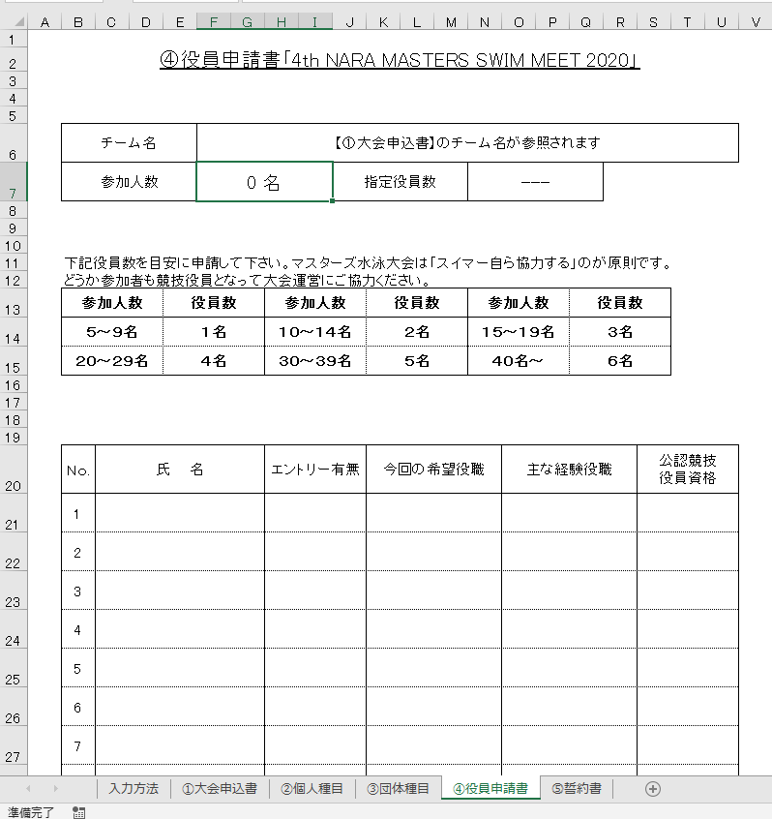
④役員申請書

参加人数 |  |  |  | 入力なし ※大会申込書を参照しています

指定役員数 |  |  |  | 参加者数を基に必要人数を表示しています

氏名 |  |  |  | 全角入力
エントリー有無 |  |  |  | プルダウンリスト
希望役職 |  |  |  | 全角入力
経験役職 |  |  |  | 全角入力
資格有無 |  |  |  | プルダウンリスト

⑤誓約書（印刷、直筆書類）

 | 誓約書は印刷し、内容に同意のもと『申込責任者』『出場者署名』を直筆記入し、
 | 『捺印』（電子印・拇印不可）をお願いいたします。
 | 2枚目以降には、左下の□に通し番号をお願いいたします。
 | 3枚目以上必要な場合は、2枚目をコピーして、ご使用ください。

⑥メールにて提出

 | 各シートの入力が終わりましたら一度終了し、ファイル名の変更をお願いします。
 | エントリーデータ（チーム略称） ⇒ エントリデータ（奈良チーム）※例

 | 提出は、

 |  | ◎メールの場合、
 |  |  | 上記で入力したデータファイル ＋ 申込金受領書（PDF） ＋ 誓約書（PDF）

 |  | ◎PDF変換が困難な場合、
 |  |  | ・上記で入力したデータファイルをメール
 |  |  | ・大会申込書（申込金受領書コピーを添付）・誓約書を郵送

 | ◆ ビッグ・エスわかくさスイミングスクール 天願 靖伸（てんがん やすのぶ）

 |  | 〒630-8247 奈良市油阪町1-61 奥田ビル2階 ビッグ・エスわかくさスイミングスクール

 |  |  | ☎０７４２－２７－２７０１ |  |  |  |  |  | E-mail : ｍａｓｔｅｒｓ＠ｎａｒａ－ｓｗｉｍ．Ｊｐ

 |  | ※エントリーにつきましてのご質問も上記アドレスにて受付いたします。

